Đăng ký
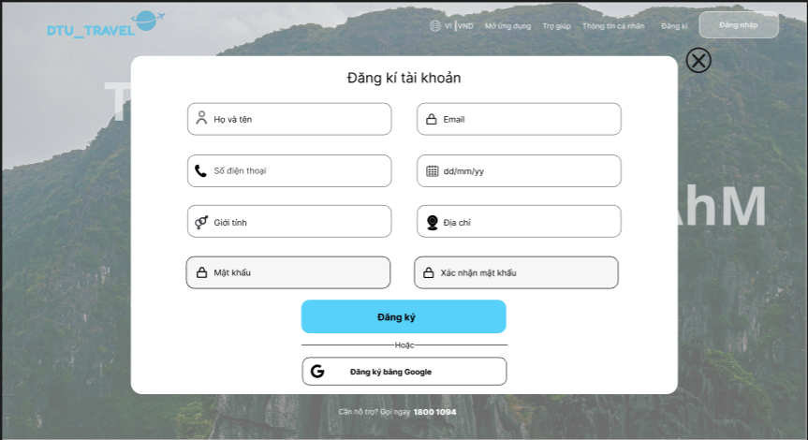

Project Name | XÂY DỰNG WEBSITE ĐẶT TOUR DU LỊCH TÍCH HỢP HỆ THỐNG GỢI Ý DỰA TRÊN AI
Module Code | Đăng Ký
 | Hoàn thành | Lỗi | Chưa kiểm tra | Bị chăn | Tổng số trường hợp thử nghiệm
Round 1 | 9 | 0 | 0 | 0 | 8
Round 2 | 7 | 0 | 0 | 0 | 8
Đăng Ký (UI)
TC ID | Sumary | Pre-condition | Test Data | Steps | Expected Result | Result | Bug # | Notes | Test Date | Tester
TC_UI_DK_01 | Kiểm tra căn chỉnh layout form | Trang đăng ký mở | N/A | Mở trang đăng ký | Form hiển thị đúng layout, căn giữa | Pass |  |  |  | Hà
TC_UI_DK_02 | Kiểm tra font chữ | Trang đăng ký mở | N/A | Quan sát text | Font đồng nhất, dễ đọc, không lỗi ký tự | Pass |  |  |  | Hà
TC_UI_DK_03 | Kiểm tra placeholder hiển thị đúng | Trang đăng ký mở | N/A | Quan sát từng input | Placeholder đúng (Họ tên, Email...) | Pass |  |  |  | Hà
TC_UI_DK_04 | Kiểm tra nút đăng ký | Trang đăng ký mở | N/A | Quan sát và Nhấn nút đăng ký | Nút màu xanh, text “Đăng ký”, căn giữa, nhấn được | Pass |  |  |  | Hà
TC_UI_DK_05 | Kiểm tra nút đóng (X) | Trang đăng ký mở | N/A | Nhấn nút X | Form đóng | Pass |  |  |  | Hà
TC_UI_DK_06 | Button "Đăng ký vào Google" | Trang đăng ký mở | N/A | Nhấn nút "Đăng ký bằng Google" | Nút màu trắng, text “Đăng ký bằng Google”, căn giữa, nhấn được | Pass |  |  |  | Hà
TC_UI_DK_07 | Kiểm tra hiển thị lỗi Validate | Trang đăng ký mở | Nhập sai/để trống | Nhấn "Đăng ký" | Hiển thị thông báo lỗi theo đúng từng ô | Pass |  |  |  | Hà
TC_UI_DK_08 | Kiểm tra responsive | Trang đăng ký mở | N/A | Thu nhỏ màn hình | Không vỡ layout, các trường co giãn đúng | Pass |  |  |  | Hà
TC_UI_DK_09 | Kiểm tra icon input | Trang đăng ký mở | N/A | Quan sát | Icon hiển thị đúng, không mờ, không lệch | Pass |  |  |  | Hà
Đăng Ký (FC)
TC ID | Sumary | Pre-condition | Test Data | Steps | Expected Result | Result | Bug # | Notes | Test Date | Tester
TC_FC_DK_01 | Đăng ký thành công | Chưa có tài khoản | Tên:Lê Thanh Hà Email:Test123@gmail.com Số điện thoại:0942843497 Giới tính:Nam Địa chỉ : Test Mật Khẩu :Test@123 Xác nhận mật khẩu:Test123 | 1. Mở trang đăng ký 2. Nhập đầy đủ thông tin đăng ký và hợp lệ 3. Nhấn đăng ký | Thông báo tạo tài khoản thành công và chuyển đến trang Đăng Nhập | Pass |  |  |  | Hà
TC_FC_DK_02 | Email sai định dạng | Trang đăng ký mở | Tên:Lê Thanh Hà Email:Test123@yahoo.com Số điện thoại:0942843497 3/27/2026 Giới tính:Nam Địa chỉ : Test Mật Khẩu :test@123 Xác nhận mật khẩu:test123 | 1. Mở trang đăng ký 2. Nhập đầy đủ thông tin đăng ký và nhập sai định dạng email 3. Nhấn đăng ký | Hiển thị lỗi “Email không hợp lệ” | Pass |  |  |  | Hà
TC_FC_DK_03 | Mật khẩu quá ngắn | Trang đăng ký mở | Tên:Lê Thanh Hà Email:Test123@gmail.com Số điện thoại:0942843497 3/27/2026 Giới tính:Nam Địa chỉ : Test Mật Khẩu :Test@ Xác nhận mật khẩu:Test@ | 1. Mở trang đăng ký 2. Nhập đầy đủ thông tin đăng ký và nhập mật khẩu <6 ký tự 3. Nhấn đăng ký | Hiển thị lỗi “Mật khẩu tối thiểu 6 ký tự” | Pass |  |  |  | Hà
TC_FC_DK_04 | Mật khẩu không viết hoa chữ cái đầu | Trang đăng ký mở | Tên:Lê Thanh Hà Email:Test123@gmail.com Số điện thoại:0942843497 3/27/2026 Giới tính:Nam Địa chỉ : Test Mật Khẩu :Test@123 Xác nhận mật khẩu:Test@123 | 1. Mở trang đăng ký 2. Nhập đầy đủ thông tin đăng ký và nhập mật khẩu không viết hoa chữ cái đầu 3. Nhấn đăng ký | Hiển thị lỗi “Chữ cái đầu của mật khẩu phải viết hoa” | Pass |  |  |  | Hà
TC_FC_DK_05 | Mật khẩu thiếu ký tự đặc biệt | Trang đăng ký mở | Tên:Lê Thanh Hà Email:Test123@gmail.com Số điện thoại:0942843497 3/27/2026 Giới tính:Nam Địa chỉ : Test Mật Khẩu :Test123 Xác nhận mật khẩu:Test123 | 1. Mở trang đăng ký 2. Nhập đầy đủ thông tin đăng ký và mật khẩu thiếu ký tự đặc biệt 3. Nhấn đăng ký | Hiển thị lỗi “Mật khẩu thiếu ký tự đặc biệt” | Pass |  |  |  | Hà
TC_FC_DK_06 | Mật khẩu và xác nhận mật khẩu không trùng khớp | Trang đăng ký mở | Tên:Lê Thanh Hà Email:Test123@gmail.com Số điện thoại:0942843497 3/27/2026 Giới tính:Nam Địa chỉ : Test Mật Khẩu :Test@123 Xác nhận mật khẩu:Test@13 | 1. Mở trang đăng ký 2. Nhập đầy đủ thông tin đăng ký và nhập sai xác nhận mật khẩu 3. Nhấn đăng ký | Hiển thị lỗi “Mật khẩu không trùng khớp” | Pass |  |  |  | Hà
TC_FC_DK_07 | Email đã tồn tại | Email đã tồn tại trong DB | Tên:Lê Thanh Hà Email:Test123@gmail.com Số điện thoại:0942843497 3/27/2026 Giới tính:Nam Địa chỉ : Test Mật Khẩu :Test@123 Xác nhận mật khẩu:Test@12 | Tên:Lê Thanh Hà Email:Test123@gmail,com Số điện thoại:0942843497 3/27/2026 Giới tính:Nam Địa chỉ : Test Mật Khẩu :Test@123 Xác nhận mật khẩu:Test@12 | Hiển thị lỗi “Email đã tồn tại” | Pass |  |  |  | Hà
TC_FC_DK_08 | Bỏ trống dữ liệu | Trang đăng ký mở | Trống tất cả | Nhấn đăng ký | Hiển thị lỗi yêu cầu trên tất cả trường | Pass |  |  |  | Hà
TC_FC_DK_09 | Đăng ký bằng Google thành công | Trang đăng ký mở | Trống tất cả | Nhấn "Đăng ký bằng Google" | Mở trang chọn tài khoản và xác nhận đăng ký | Pass |  |  |  | Hà

Đăng Nhập
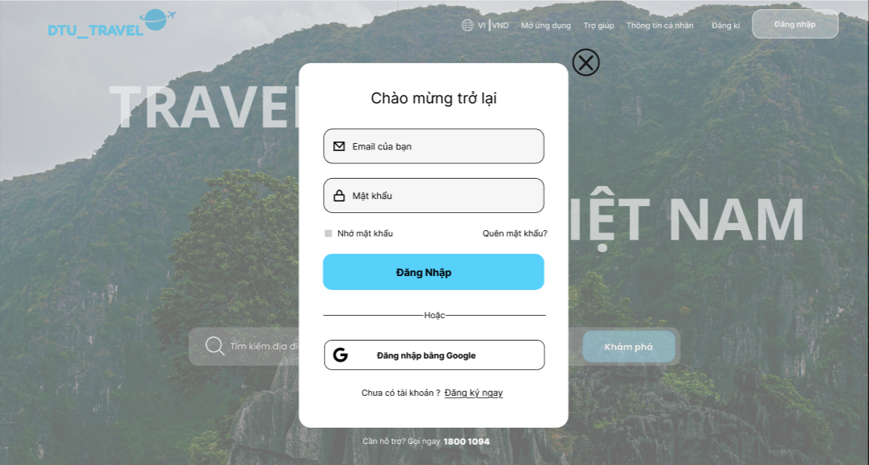

Project Name | XÂY DỰNG WEBSITE ĐẶT TOUR DU LỊCH TÍCH HỢP HỆ THỐNG GỢI Ý DỰA TRÊN AI
Module Code | Đăng Nhập
 | Hoàn thành | Lỗi | Chưa kiểm tra | Bị chăn | Tổng số trường hợp thử nghiệm
Round 1 | 9 | 0 | 0 | 0 | 8
Round 2 | 11 | 0 | 0 | 0 | 8
Đăng Ký (UI)
TC ID | Sumary | Pre-condition | Test Data | Steps | Expected Result | Result | Bug # | Notes | Test Date | Tester
TC_UI_DN_01 | Kiểm tra căn chỉnh layout form | Trang đăng nhập mở | N/A | Mở trang đăng nhập | Form hiển thị đúng layout, căn giữa | Pass |  |  |  | Hà
TC_UI_DN_02 | Kiểm tra font chữ | Trang đăng nhập mở | N/A | Quan sát text | Font đồng nhất, dễ đọc, không lỗi ký tự | Pass |  |  |  | Hà
TC_UI_DN_03 | Kiểm tra placeholder hiển thị đúng | Trang đăng nhập mở | N/A | Quan sát từng input | Placeholder đúng (Email,Mật khẩu của bạn,...) | Pass |  |  |  | Hà
TC_UI_DN_04 | Kiểm tra nút đăng nhập | Trang đăng nhập mở | N/A | Quan sát và Nhấn nút đăng ký | Nút màu xanh, text “Đăng nhập”, căn giữa, nhấn được | Pass |  |  |  | Hà
TC_UI_DN_05 | Kiểm tra nút đóng (X) | Trang đăng nhập mở | N/A | Nhấn nút X | Form đóng | Pass |  |  |  | Hà
TC_UI_DN_06 | Button "Đăng nhập bằng Google" | Trang đăng nhập mở | N/A | Nhấn nút "Đăng nhập bằng Google" | Nút màu trắng, text “Đăng nhập bằng Google”, căn giữa, nhấn được | Pass |  |  |  | Hà
TC_UI_DN_07 | Kiểm tra hiển thị lỗi Validate | Trang đăng nhập mở | Nhập sai/để trống | Nhấn "Đăng ký" | Hiển thị thông báo lỗi theo đúng từng ô | Pass |  |  |  | Hà
TC_UI_DN_08 | Kiểm tra responsive | Trang đăng nhập mở | N/A | Thu nhỏ màn hình | Không vỡ layout, các trường co giãn đúng | Pass |  |  |  | Hà
TC_UI_DN_09 | Kiểm tra icon input | Trang đăng nhập mở | N/A | Quan sát | Icon hiển thị đúng, không mờ, không lệch | Pass |  |  |  | Hà
Đăng Ký (FC)
TC ID | Sumary | Pre-condition | Test Data | Steps | Expected Result | Result | Bug # | Notes | Test Date | Tester
TC_FC_DN_01 | Đăng nhập thành công | Tài khoản tồn tại | Email:Test123@gmail.com Pass: Test@123 | 1. Mở trang đăng nhập 2. Nhập đầy đủ thông tin đăng nhập và hợp lệ 3. Nhấn đăng nhập | Thông báo đăng nhập thành công và chuyển đến trang chủ | Pass |  |  |  | Hà
TC_FC_DN_02 | Sai mật khẩu | Trang đăng nhập mở | Email:Test123@gmail.com Pass: Test@12 | 1. Mở trang đăng nhập 2. Nhập đầy đủ thông tin đăng nhập và sai mật khẩu 3. Nhấn đăng nhập | Hiển thị lỗi “Sai mật khẩu” | Pass |  |  |  | Hà
TC_FC_DN_03 | Bỏ trống mật khẩu | Trang đăng nhập mở | Email:Test123@gmail.com | 1. Mở trang đăng nhập 2. Nhập email nhưng không nhập mật khẩu 3. Nhấn đăng nhập | Hiển thị lỗi “Vui lòng nhập mật khẩu” | Pass |  |  |  | Hà
TC_FC_DN_04 | Email sai định dạng | Trang đăng nhập mở | Email:Test123@yahoo.com Pass: Test@123 | 1. Mở trang đăng nhập 2. Nhập đầy đủ thông tin đăng nhập và sai email 3. Nhấn đăng nhập | Hiển thị lỗi “Email không hợp lệ” | Pass |  |  |  | Hà
TC_FC_DN_05 | Email không tồn tại | Trang đăng nhập mở | Email:Testhhh@gmail.com Pass: Test@13 | 1. Mở trang đăng nhập 2. Nhập đầy đủ thông tin đăng nhập và email chưa được đăng ký 3. Nhấn đăng nhập | Hiển thị lỗi “Email không tồn tại” | Pass |  |  |  | Hà
TC_FC_DN_06 | Bỏ trống email | Trang đăng nhập mở | Pass: Test@123 | 1. Mở trang đăng nhập 2. Nhập mật khẩu nhưng không nhập email 3. Nhấn đăng nhập | Hiển thị lỗi “Vui lòng nhập email” | Pass |  |  |  | Hà
TC_FC_DN_07 | Tài khoản bị khóa | Trang đăng nhập mở | Email:Test124@gmail.com Pass: Test@124 | 1. Mở trang đăng nhập 2. Nhập đầy đủ thông tin đăng nhập và email đã bị khóa 3. Nhấn đăng nhập | Hiển thị lỗi “Tài khoản đã bị khóa” | Pass |  |  |  | Hà
TC_FC_DN_08 | Đăng nhập bằng Google thành công | Trang đăng nhập mở | Trống tất cả | Nhấn "Đăng nhập bằng Google" | Xác nhận tài khoản và xác nhận đăng nhập | Pass |  |  |  | Hà
TC_FC_DN_09 | Link đăng ký hoạt động | Trang đăng nhập mở | N/A | Nhấn "Đăng ký ngay" | Chuyển qua trang dăng ký tài khoản | Pass |  |  |  | Hà

Sheet1
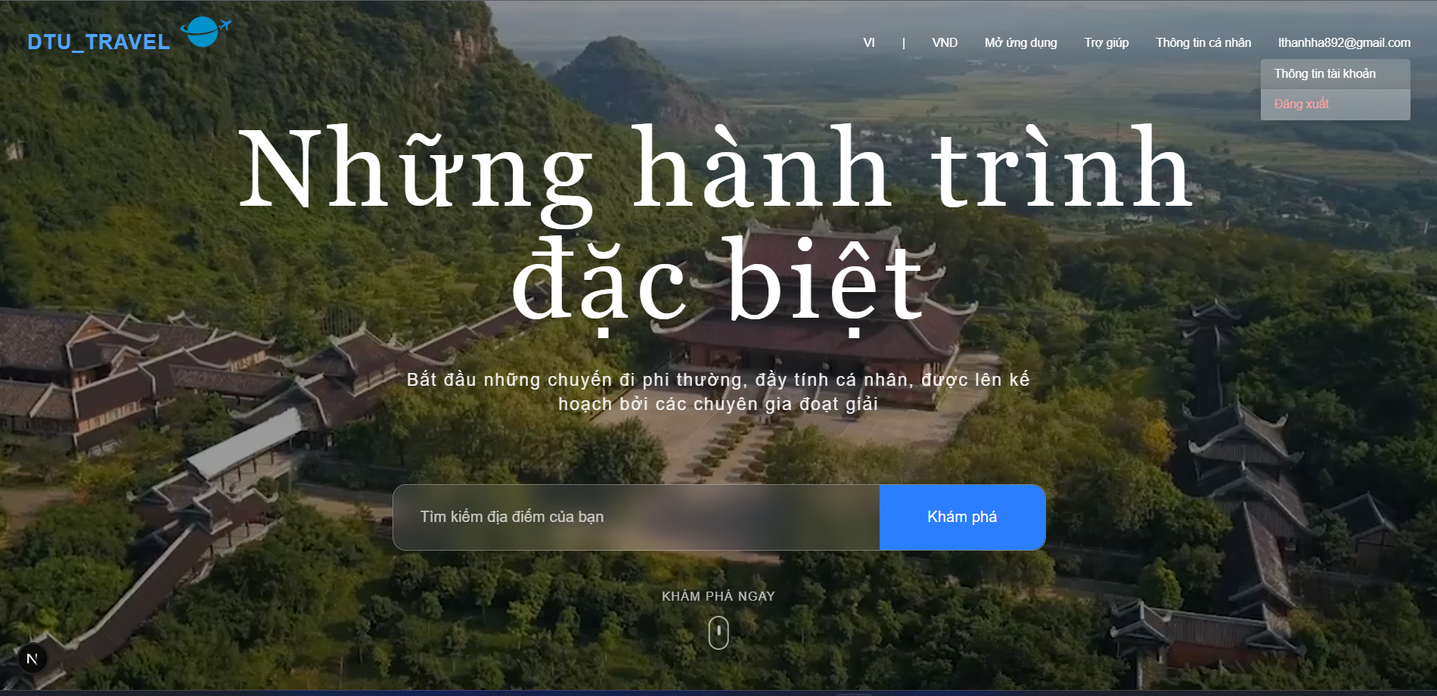

Project Name | XÂY DỰNG WEBSITE ĐẶT TOUR DU LỊCH TÍCH HỢP HỆ THỐNG GỢI Ý DỰA TRÊN AI
Module Code | Đăng xuất
 | Hoàn thành | Lỗi | Chưa kiểm tra | Bị chăn | Tổng số trường hợp thử nghiệm
Round 1 | 14 | 0 | 0 | 0 | 8
Round 2 | 9 | 0 | 0 | 0 | 8
Đăng Ký (UI)
TC ID | Sumary | Pre-condition | Test Data | Steps | Expected Result | Result | Bug # | Notes | Test Date | Tester
TC_UI_DT_01 | Hiển thị nút đăng xuất | Đã đăng nhập | N/A | Quan sát menu | Hiển thị nút "Đăng xuất" rõ ràng | Pass |  |  |  | Hà
TC_UI_DT_02 | Hover vào nút đăng xuất | Đã đăng nhập | N/A | Quan sát text | Font chữ đồng nhất ,nút đổi màu đỏ | Pass |  |  |  | Hà
TC_UI_DT_03 | Giao diện sau logout | Đã đăng nhập | N/A | Quan sát từng input | Quan sát header không còn email/user info, hiện nút Đăng ký/Đăng nhập | Pass |  |  |  | Hà
Đăng Ký (FC)
TC ID | Sumary | Pre-condition | Test Data | Steps | Expected Result | Result | Bug # | Notes | Test Date | Tester
TC_FC_DT_01 | Đăng xuất thành công | Đã đăng nhập | N/A | Nhấn đăng xuất | Session/token bị xóa, chuyển về trang đăng nhập | Pass |  |  |  | Hà
TC_FC_DT_02 | Xóa token | Đã đăng nhập | Token hợp lệ | Nhấn đăng xuất | Token bị xóa khỏi localStorage/cookie | Pass |  |  |  | Hà
TC_FC_DT_03 | Không truy cập lại trang protected | Đã đăng xuất thành công | URL trang chủ đamh | Nhập lại URL | Bị đưa về trang đăng nhập | Pass |  |  |  | Hà
TC_FC_DT_04 | Session timeout | Đã đăng xuất thành công | Session timeout | Session timeout | Tự đăng xuất và yêu cầu đăng nhập lại | Pass |  |  |  | Hà
TC_FC_DT_05 | Bảo mật sau đăng xuất | Đã đăng xuất thành công | Nhấn - nhiều lần | Nhấn nút quay lại | Không quay lại trang đã đăng nhập | Pass |  |  |  | Hà

Đặt tour
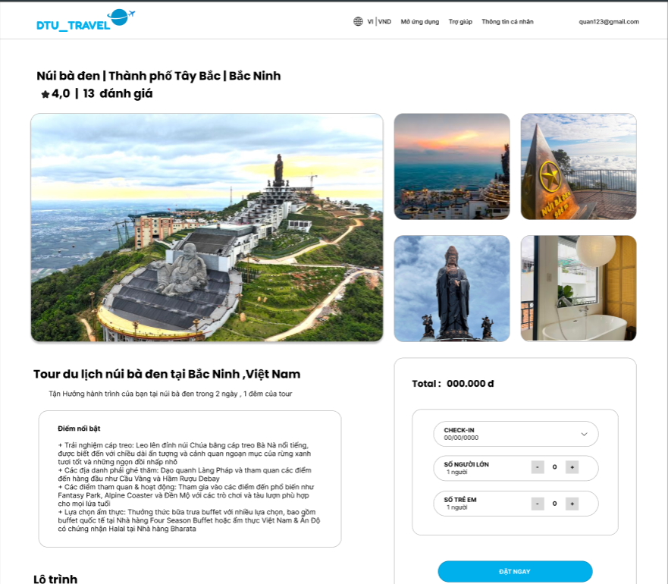
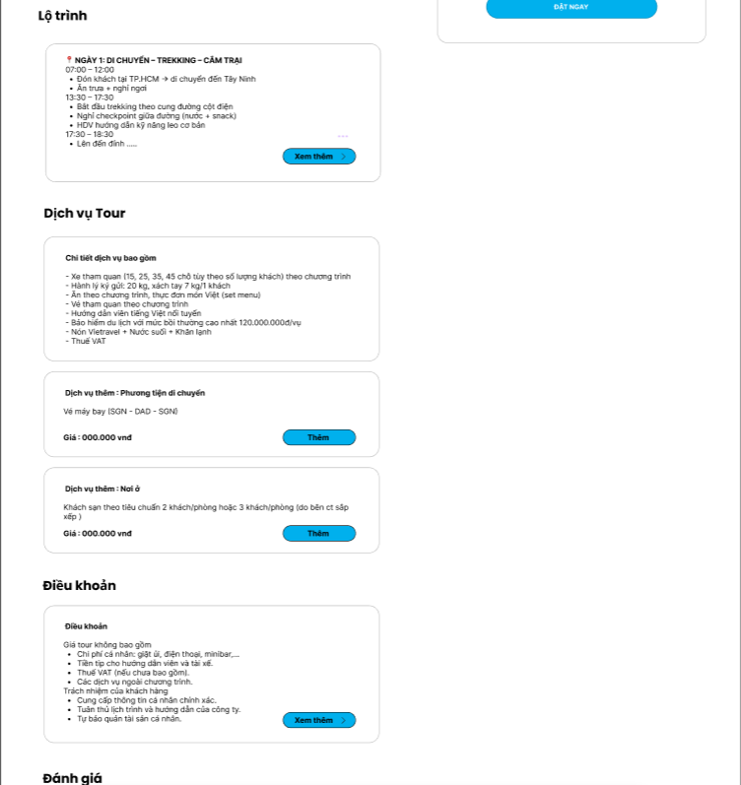
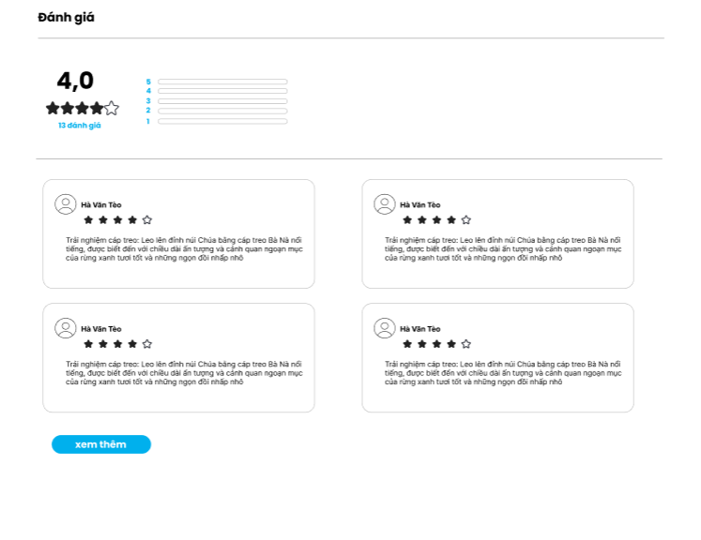

Project Name | XÂY DỰNG WEBSITE ĐẶT TOUR DU LỊCH TÍCH HỢP HỆ THỐNG GỢI Ý DỰA TRÊN AI
Module Code | Đặt tour
 | Hoàn thành | Lỗi | Chưa kiểm tra | Bị chăn | Tổng số trường hợp thử nghiệm
Round 1 | 14 | 0 | 0 | 0 | 8
Round 2 | 9 | 0 | 0 | 0 | 8
Đăng Ký (UI)
TC ID | Sumary | Pre-condition | Test Data | Steps | Expected Result | Result | Bug # | Notes | Test Date | Tester
TC_UI_DT_01 | Kiểm tra căn chỉnh layout form | Đã dăng nhập,mở trang đặt tour | N/A | Mở trang đăng nhập | Form hiển thị đúng layout, căn giữa | Pass |  |  |  | Hà
TC_UI_DT_02 | Kiểm tra font chữ | Đã dăng nhập,mở trang đặt tour | N/A | Quan sát text | Font đồng nhất, dễ đọc, không lỗi ký tự | Pass |  |  |  | Hà
TC_UI_DT_03 | Kiểm tra placeholder hiển thị đúng | Đã dăng nhập,mở trang đặt tour | N/A | Quan sát từng input | Placeholder đúng (Email,Mật khẩu của bạn,...) | Pass |  |  |  | Hà
TC_UI_DT_04 | Hiển thị tên tour | Đã dăng nhập,mở trang đặt tour | N/A | Mở trang chi tiết tour | Hiển thị đúng tên tour | Pass |  |  |  | Hà
TC_UI_DT_05 | Hiển thị địa điểm | Đã dăng nhập,mở trang đặt tour | N/A | Kiểm tra tiêu đề | Hiển thị đúng địa điểm | Pass |  |  |  | Hà
TC_UI_DT_06 | Hiển thị số đánh giá | Đã dăng nhập,mở trang đặt tour | N/A | Kiểm tra text | Hiển thị đúng số lượng đánh giá | Pass |  |  |  | Hà
TC_UI_DT_07 | Hiển thị mô tả tour | Đã dăng nhập,mở trang đặt tour | N/A | Lướt trang xuống | Nội dung đầy đủ, không lỗi font | Pass |  |  |  | Hà
TC_UI_DT_08 | Hiển thị hình ảnh chính | Đã dăng nhập,mở trang đặt tour | N/A | Load trang | Ảnh lớn hiển thị đúng | Pass |  |  |  | Hà
TC_UI_DT_09 | Hiển thị gallery ảnh nhỏ | Đã dăng nhập,mở trang đặt tour | N/A | Quan sát bên phải | Hiển thị đầy đủ ảnh nhỏ | Pass |  |  |  | Hà
TC_UI_DT_10 | Click ảnh nhỏ | Đã dăng nhập,mở trang đặt tour | N/A | Click từng ảnh | Ảnh lớn thay đổi tương ứng | Pass |  |  |  | Hà
TC_UI_DT_11 | Hiển thị rating | Đã dăng nhập,mở trang đặt tour | N/A | Kiểm tra sao | Hiển thị đúng số sao | Pass |  |  |  | Hà
TC_UI_DT_12 | Kiểm tra hiển thị lỗi Validate | Đã dăng nhập,mở trang đặt tour | Nhập sai/để trống | Nhấn "Đăng ký" | Hiển thị thông báo lỗi theo đúng từng ô | Pass |  |  |  | Hà
TC_UI_DT_13 | Kiểm tra responsive | Đã dăng nhập,mở trang đặt tour | N/A | Thu nhỏ màn hình | Không vỡ layout, các trường co giãn đúng | Pass |  |  |  | Hà
TC_UI_DT_14 | Kiểm tra icon input | Đã dăng nhập,mở trang đặt tour | N/A | Quan sát | Icon hiển thị đúng, không mờ, không lệch | Pass |  |  |  | Hà
Đăng Ký (FC)
TC ID | Sumary | Pre-condition | Test Data | Steps | Expected Result | Result | Bug # | Notes | Test Date | Tester
TC_FC_DT_01 | Đặt tour thành công | Đã dăng nhập,mở trang đặt tour | Ngày hợp lệ, 2 người lớn, 1 trẻ em | 1. Mở trang đặt tour 2. Nhập đầy đủ thông tin hợp lệ 3. Nhấn đặt ngay | Chuyển sang trang thanh toán, tạo booking thành công | Pass |  |  |  | Hà
TC_FC_DT_02 | Không chọn ngày | Đã dăng nhập,mở trang đặt tour | Không chọn ngày | 1. Mở trang đặt tour 2. Không chọn ngày 3. Nhấn đặt ngay | Hiển thị lỗi yêu cầu chọn ngày | Pass |  |  |  | Hà
TC_FC_DT_03 | Chọn ngày quá khứ | Đã dăng nhập,mở trang đặt tour | Chọn ngày quá khứ | 1. Mở trang đặt tour 2. Chọn ngày quá ở khứ 3. Nhấn đặt ngay | Không chọn được | Pass |  |  |  | Hà
TC_FC_DT_04 | Không chọn người | Đã dăng nhập,mở trang đặt tour | 0 Người | 1. Mở trang đặt tour 2. Không chọn người 3. Nhấn đặt ngay | Hiển thị lỗi yêu cầu chọn số người | Pass |  |  |  | Hà
TC_FC_DT_05 | Số người âm | Đã dăng nhập,mở trang đặt tour | Nhấn - nhiều lần | 1. Mở trang đặt tour 2. Nhấn - người liên tục 3. Nhấn đặt ngay | Hiển thị không cho chọn người <0 | Pass |  |  |  | Hà
TC_FC_DT_06 | Tổng tiền đúng | Đã đăng nhập,mở trang đặt tour | 2 người lớn,1 trẻ em | 1. Mở trang đặt tour 2. Chọn 2 người lớn ,1 trẻ em 3. Nhấn đặt ngay | Tổng tiền hiển thị đúng | Pass |  |  |  | Hà
TC_FC_DT_07 | Thêm dịch vụ thành công | Đã đăng nhập,mở trang đặt tour và có dịch vụ | Chọn 1 dịch vụ | 1. Mở trang đặt tour 2. Nhập đầy đủ thông tin hợp lệ và thêm 1 dịch vụ 3. Nhấn đặt ngayp | Dịch vụ được thêm, tổng tiền tăng | Pass |  |  |  | Hà
TC_FC_DT_08 | Bỏ dịch vụ | Trang đặt tour mở và đã thêm dịch vụ | Bỏ chọn 1 dịch vụ | 1. Mở trang đặt tour 2. Nhập đầy đủ thông tin hợp lệ và bỏ chọn 1 dịch vụ 3. Nhấn đặt ngay | Dịch vụ được bỏ chọn , tổng tiền thay đổi | Pass |  |  |  | Hà
TC_FC_DT_09 | Xem thêm review thành công | Trang đặt tour mở và có dữ liệu đánh giá | N/A | 1. Mở trang đặt tour 2. Nhập đầy đủ thông tin hợp lệ và ấn xem thêm 3. Nhấn đặt ngay" | Hiển thị thêm đánh giá | Pass |  |  |  | Hà

